TDSheet
№ | ФОТО |  | Штрихкод | Наименование | Цвет | Продажная единица, шт. | Кол-во в коробке, шт. | Остаток | Остаток С&C | Цена, руб. | Заказ
1 | 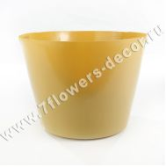 Нет Фото | http://7flowers-decor.ru/upload/1c_catalog/import_files/5500031824842.jpg | 5500031824842 | Вставка в кашпо (пластик ) Synthetic liners 70/box, D21xH16см |  | 1 | 1 | 14 |  | 693.60 р.
11 | 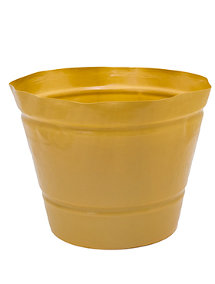 Нет Фото |  | 5500001290561 | Вставка в кашпо (пластик) Synthetic Liners, D40xH30см |  | 1 | 1 | 11 |  | 1,121.32 р.
2 | 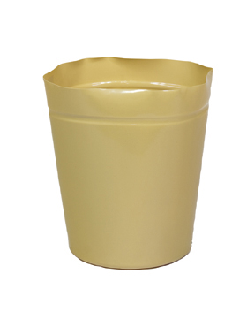 Нет Фото |  | 4606500510238 | Вставка в кашпо (пластик) Synthetic Liners 25/box, D40xH45см |  | 1 | 1 | 1 | 2 | 2,069.24 р.
3 | 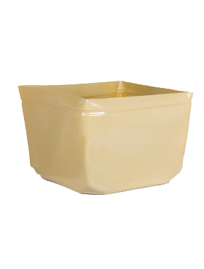 Нет Фото |  | 5500067010721 | Вставка в кашпо (пластик) Synthetic Liners 25/box, D48xH35см |  | 1 | 1 | 7 | 3 | 1,838.04 р.
4 | 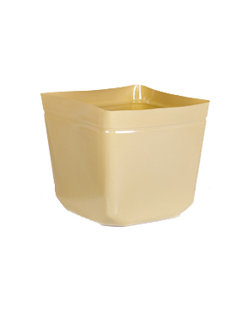 Нет Фото |  | 5500067010714 | Вставка в кашпо (пластик) Synthetic Liners 50/box D32xH30см |  | 1 | 1 | 14 | 3 | 988.38 р.
5 | 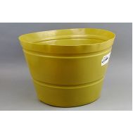 Нет Фото | http://7flowers-decor.ru/upload/1c_catalog/import_files/5500001236278.jpg | 5500001236278 | Вставка в кашпо (пластик) Synthetic liners 50/box, D35xH25см |  | 1 | 1 | 10 | 1 | 1,040.40 р.
6 | 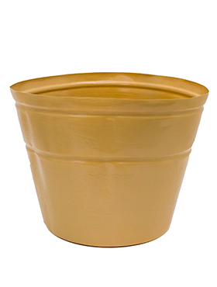 Нет Фото |  | 5500001290562 | Вставка в кашпо (пластик) Synthetic Liners 50/box, D45xH35см |  | 1 | 1 | 1 | 7 | 1,271.60 р.
7 | 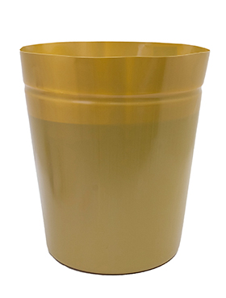 Нет Фото |  | 5500001595249 | Вставка в кашпо (пластик) Synthetic liners 50/box, D55xH40см |  | 1 | 1 | 3 | 3 | 2,011.44 р.
8 | 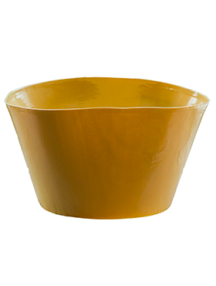 Нет Фото |  | 5500001290558 | Вставка в кашпо (пластик) Synthetic Liners 75/box, D25xH16см |  | 1 | 1 | 18 | 7 | 774.52 р.
9 | 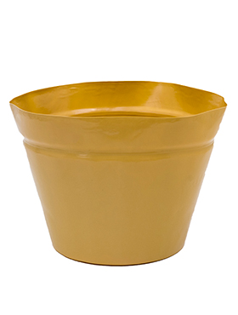 Нет Фото |  | 5500001290559 | Вставка в кашпо (пластик) Synthetic Liners 75/box, D30xH22см |  | 1 | 1 | 18 |  | 924.80 р.
29 | 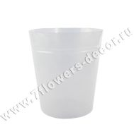 Нет Фото | http://7flowers-decor.ru/upload/1c_catalog/import_files/4003483186151.jpg | 4003483186151 | Пластиковая вставка в кашпо Round, прозрачн., 40хН45см |  | 1 | 50 | 10 |  | 1,785.89 р.
10 | 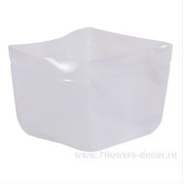 Нет Фото | http://7flowers-decor.ru/upload/1c_catalog/import_files/5500065562208.jpg | 5500065562208 | Вставка в кашпо (пластик) Synthetic liners transparent, 38*38*30cм |  | 1 | 1 | 11 | 4 | 1,414.94 р.
16 | 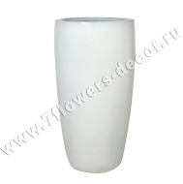 Нет Фото | http://7flowers-decor.ru/upload/1c_catalog/import_files/5500001340615.jpg | 5500001340615 | Кашпо (керамика) White Partner, D36xH70см | Белый | 1 | 1 | 3 |  | 10,635.20 р.
17 | 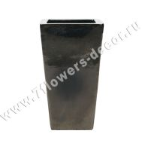 Нет Фото | http://7flowers-decor.ru/upload/1c_catalog/import_files/5500002030155.jpg | 5500002030155 | Кашпо (керамика) Metal Glaze Kubis silver-blue, 36х36хH90м | Синий | 1 | 1 | 1 | 2 | 20,599.92 р.
19 | Нет Фото | http://7flowers-decor.ru/upload/1c_catalog/import_files/5500024685849.jpg | 5500024685849 | Кашпо (керамика) White Partner, D33xH60см | Белый | 1 | 1 |  | 1 | 7,282.80 р.
7 | 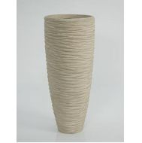 Нет Фото | http://7flowers-decor.ru/upload/1c_catalog/import_files/5500001012109.jpg | 5500001012109 | Кашпо (пластик) Polystone Partner seaside natural, D37xH90см |  | 1 | 1 |  | 1 | 19,143.36 р.
2 | 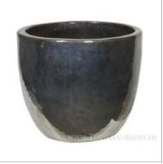 Нет Фото | http://7flowers-decor.ru/upload/1c_catalog/import_files/5500024961400.jpg | 5500024961400 | Кашпо (керамика) Metal Glaze Couple silver-blue, D53xH49см | Синий | 1 | 1 | 1 | 2 | 16,126.20 р.
3 | 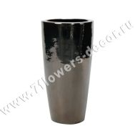 Нет Фото | http://7flowers-decor.ru/upload/1c_catalog/import_files/5500024961448.jpg | 5500024961448 | Кашпо (керамика) Metal Glaze Partner silver-blue, D36xH70см | Синий | 1 | 1 | 2 |  | 10,820.16 р.
4 | Нет Фото | http://7flowers-decor.ru/upload/1c_catalog/import_files/5500024961455.jpg | 5500024961455 | Кашпо (керамика) Metal Glaze Partner silver-blue, D46xH90см | Синий | 1 | 1 | 2 | 2 | 22,888.80 р.
5 | 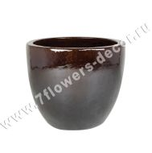 Нет Фото | http://7flowers-decor.ru/upload/1c_catalog/import_files/5500001363893.jpg | 5500001363893 | Кашпо (керамика) Brown Couple extra, D39xH34см | Коричневый | 1 | 1 | 1 |  | 3,953.52 р.
8 | Нет Фото | http://7flowers-decor.ru/upload/1c_catalog/import_files/5500001113914.jpg | 5500001113914 | Кашпо (керамика) Brown Couple extra, D53xH49см | Коричневый | 1 | 1 | 6 | 2 | 13,005.00 р.
1 | 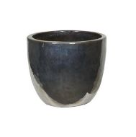 Нет Фото | http://7flowers-decor.ru/upload/1c_catalog/import_files/5500024961387.jpg | 5500024961387 | Кашпо (керамика) Metal Glaze Couple silver-blue, D39xH34см | Синий | 1 | 1 |  | 2 | 3,569.87 р.
12 | 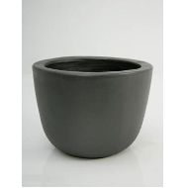 Нет Фото | http://7flowers-decor.ru/upload/1c_catalog/import_files/5500001615574.jpg | 5500001615574 | Кашпо (керамика) Anthracite Couple extra, D39xH34см | Антрацит | 1 | 1 | 4 |  | 3,953.52 р.
13 | Нет Фото | http://7flowers-decor.ru/upload/1c_catalog/import_files/5500001012104.jpg | 5500001012104 | Кашпо (керамика) Anthracite Couple Extra, D53xH49см | Антрацит | 1 | 1 | 2 |  | 15,606.00 р.
14 | 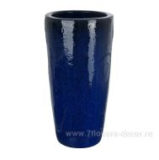 Нет Фото | http://7flowers-decor.ru/upload/1c_catalog/import_files/5500001405574.jpg | 5500001405574 | Кашпо (керамика) Blue Partner, D36xH70см | Голубой | 1 | 1 | 3 |  | 9,571.68 р.
15 | 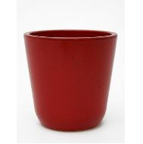 Нет Фото | http://7flowers-decor.ru/upload/1c_catalog/import_files/5500024962643.jpg | 5500024962643 | Кашпо (керамика) Cooper (6/tray) Granate, D15xH15см |  | 1 | 6 | 4 |  | 405.76 р.
16 | 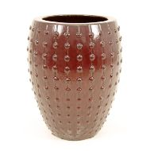 Нет Фото | http://7flowers-decor.ru/upload/1c_catalog/import_files/5500001239719.jpg | 5500001239719 | Кашпо (керамика) Laos Antique red, D44xH55см | Красный | 1 | 1 | 3 |  | 10,195.92 р.
17 | 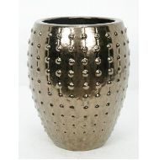 Нет Фото | http://7flowers-decor.ru/upload/1c_catalog/import_files/5500001239720.jpg | 5500001239720 | Кашпо (керамика) Laos Gold, D44xH55см | Золото | 1 | 1 | 6 |  | 9,155.52 р.
18 | 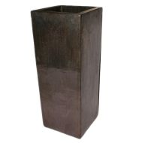 Нет Фото | http://7flowers-decor.ru/upload/1c_catalog/import_files/5500001201832.jpg | 5500001201832 | Кашпо (керамика) Sepia Classic, D43xH68см |  | 1 | 1 | 3 |  | 14,149.44 р.
19 | 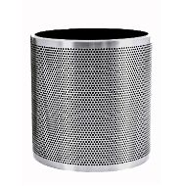 Нет Фото | http://7flowers-decor.ru/upload/1c_catalog/import_files/5500001595251.jpg | 5500001595251 | Кашпо (металл) President perforated Aluminium brushed, D37xH38см |  | 1 | 1 | 2 | 1 | 20,808.00 р.
20 | 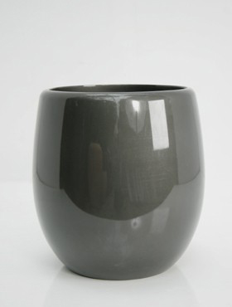 Нет Фото |  | 5500024963398 | Кашпо (пластик) Callisto Round anthracite, D62xH63см | Антрацит | 1 | 1 | 2 | 1 | 28,923.12 р.
11 | 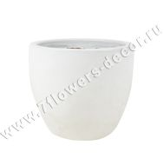 Нет Фото | http://7flowers-decor.ru/upload/1c_catalog/import_files/5500001375574.jpg | 5500001375574 | Кашпо (керамика) White Couple extra, D53xH49см | Белый | 1 | 1 |  | 2 | 13,005.00 р.
20 | 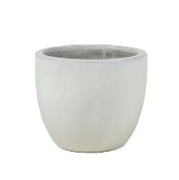 Нет Фото | http://7flowers-decor.ru/upload/1c_catalog/import_files/5500024685856.jpg | 5500024685856 | Кашпо (керамика) White Couple extra, D39xH34см | Белый | 1 | 1 |  | 1 | 3,953.52 р.
21 | 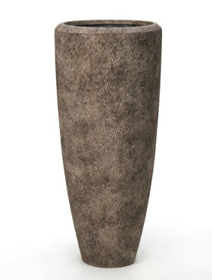 Нет Фото |  | 5500002055229 | Кашпо (пластик) Polystone Rock Partner, D36xH90см |  | 1 | 1 | 1 |  | 19,143.36 р.
22 | 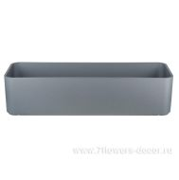 Нет Фото | http://7flowers-decor.ru/upload/1c_catalog/import_files/5500001187601.jpg | 5500001187601 | Кашпо (пластик) Rectangle RAL 9006, 60x20xН14см | Серебро | 1 | 1 | 4 |  | 3,797.46 р.
23 | 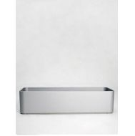 Нет Фото | http://7flowers-decor.ru/upload/1c_catalog/import_files/5500001290555.jpg | 5500001290555 | Кашпо (пластик) Rectangle RAL 9006, 80x20xН23см | Серебро | 1 | 1 | 4 |  | 6,814.62 р.
24 | 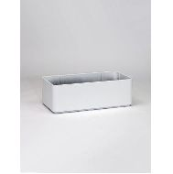 Нет Фото | http://7flowers-decor.ru/upload/1c_catalog/import_files/5500001236277.jpg | 5500001236277 | Кашпо (пластик) Rectangle RAL 9010, 60x20xН14см | Белый | 1 | 1 | 4 |  | 3,275.31 р.
25 | Нет Фото | http://7flowers-decor.ru/upload/1c_catalog/import_files/5500001405579.jpg | 5500001405579 | Кашпо (пластик) Rectangle RAL 9010, 80х20хН23см | Белый | 1 | 1 | 4 |  | 6,814.62 р.
26 | 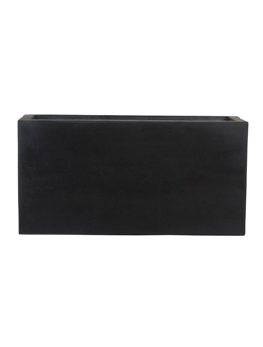 Нет Фото |  | 5500053114518 | Кашпо Fiberstone Jort black, 80x30xH40см |  | 1 | 1 | 1 |  | 16,958.52 р.
27 | 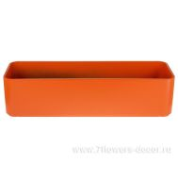 Нет Фото | http://7flowers-decor.ru/upload/1c_catalog/import_files/5500053162052.jpg | 5500053162052 | Кашпо Rectangle Structure RAL 2004, 60x20x14см |  | 1 | 1 | 2 | 3 | 3,797.46 р.
28 | 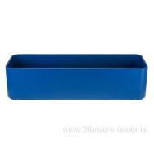 Нет Фото | http://7flowers-decor.ru/upload/1c_catalog/import_files/5500053162045.jpg | 5500053162045 | Кашпо Rectangle Structure RAL 5005, 60x20x14см |  | 1 | 1 | 2 | 3 | 3,797.46 р.
30 | 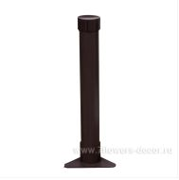 Нет Фото | http://7flowers-decor.ru/upload/1c_catalog/import_files/5500032830446.jpg | 5500032830446 | Уровень (пластик) Elementary, L25см |  | 1 | 1 | 4 | 1 | 351.42 р.
31 | Нет Фото | http://7flowers-decor.ru/upload/1c_catalog/import_files/5500064557328.jpg | 5500064557328 | Уровень (пластик) Elementary, L30см |  | 1 | 1 | 1 | 1 | 395.35 р.
32 | Нет Фото | http://7flowers-decor.ru/upload/1c_catalog/import_files/5500064557335.jpg | 5500064557335 | Уровень (пластик) Elementary, L35см |  | 1 | 1 | 4 |  | 417.32 р.
33 | Нет Фото | http://7flowers-decor.ru/upload/1c_catalog/import_files/5500001219001.jpg | 5500001219001 | Уровень (пластик) Elementary, L40см |  | 1 | 1 | 4 |  | 428.30 р.
34 | Нет Фото | http://7flowers-decor.ru/upload/1c_catalog/import_files/5500064557342.jpg | 5500064557342 | Уровень (пластик) Elementary, L45см |  | 1 | 1 | 4 |  | 461.24 р.
35 | 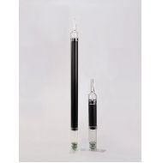 Нет Фото | http://7flowers-decor.ru/upload/1c_catalog/import_files/5500001239726.jpg | 5500001239726 | Уровень (пластик) Waterlevel indicator Combi, L25см |  | 1 | 1 | 7 |  | 612.68 р.
36 | 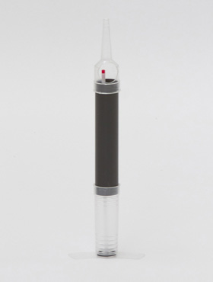 Нет Фото |  | 5500001548732 | Уровень (пластик) Waterlevel indicator Combi, L30см |  | 1 | 1 | 7 |  | 636.96 р.
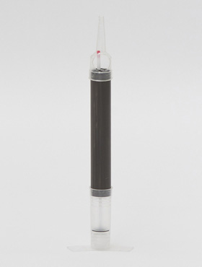 37 | Нет Фото |  | 5500001548733 | Уровень (пластик) Waterlevel indicator Combi, L35см |  | 1 | 1 | 7 |  | 691.87 р.
38 | 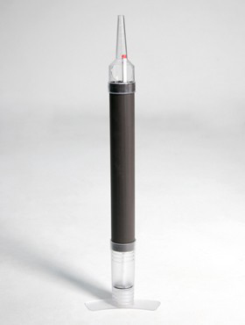 Нет Фото |  | 5500001869213 | Уровень (пластик) Waterlevel indicator Combi, L40см |  | 1 | 1 | 7 |  | 735.79 р.
39 | Нет Фото |  | 5500001187599 | Уровень (пластик) Waterlevel indicator Combi, L45см |  | 1 | 1 | 7 |  | 746.78 р.
40 | 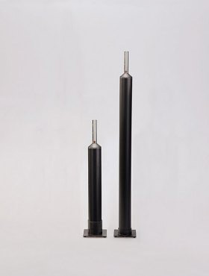 Нет Фото |  | 5500002159147 | Уровень (пластик) Waterlevel indicator Extra large, L40см |  | 1 | 1 | 10 |  | 604.01 р.
41 | 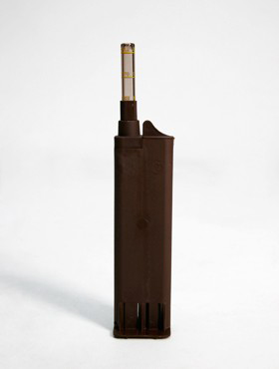 Нет Фото |  | 5500032830439 | Уровень (пластик) Waterlevel indicator Standard hydro, L23см |  | 1 | 1 | 8 |  | 635.80 р.
42 | 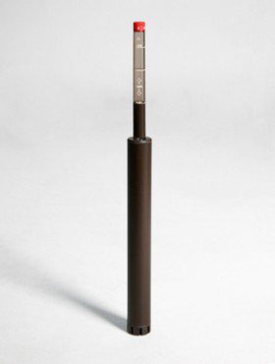 Нет Фото |  | 5500001363904 | Уровень (пластик) Waterlevel indicator Standard hydro, L28см | Черный | 1 | 1 | 4 |  | 823.65 р.
1 | 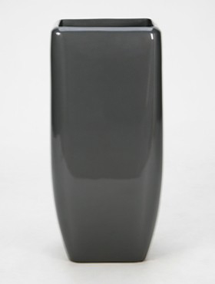 Нет Фото |  | 5500024963848 | Кашпо (пластик) Callisto Square anthracite, 30x30xH67см | Антрацит | 1 | 1 | 2 |  | 8,799.34
2 | 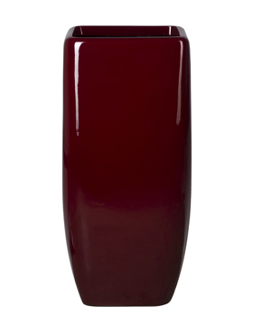 Нет Фото |  | 5500024963862 | Кашпо (пластик) Callisto Square red, 30x30xH67см | Красный | 1 | 1 | 2 |  | 8,799.34
4 |  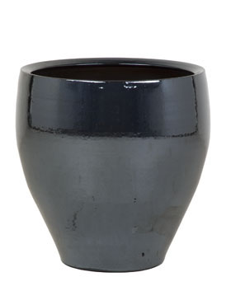 Нет Фото |  | 5500067010653 | Кашпо (керамика) Amora Metal blue, D32xH32см |  | 1 | 1 | 4 |  | 2,617.91
5 | 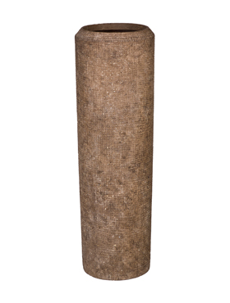 Нет Фото |  | 5500067477012 | Кашпо Polystone Alexi Rockstone (L), D28хH90см |  | 1 | 1 | 1 |  | 15,952.80
6 | 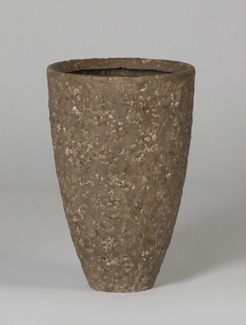 Нет Фото |  | 5500067477029 | Кашпо Polystone Rocka Rockstone partner grey (L), D24хH35см |  | 1 | 1 | 2 |  | 5,514.12
7 | Нет Фото |  | 5500067477036 | Кашпо Polystone Rock Findling brown, 24х18х15см |  | 1 | 1 | 1 |  | 3,225.24
8 | Нет Фото |  | 5500067477043 | Кашпо Polystone Rock Findling brown, 30х24х18см |  | 1 | 1 | 2 |  | 5,930.28
9 | Нет Фото |  | 5500067477050 | Кашпо Polystone Rock Findling white, 30х24х18см |  | 1 | 1 | 2 |  | 5,930.28
10 | Нет Фото |  | 5500067477067 | Кашпо Polystone Wadi white wash, 22х22х17см |  | 1 | 1 | 1 |  | 6,138.36
11 | Нет Фото |  | 5500067477074 | Кашпо Polystone Wadi planter brown, 25х25х45см |  | 1 | 1 | 1 |  | 13,691.66
12 | Нет Фото |  | 5500067477081 | Кашпо Polystone Wadi planter brown, 22х22х17см |  | 1 | 1 | 1 |  | 6,138.36
13 | Нет Фото |  | 5500067477098 | Кашпо Polystone Wadi planter brown, 30х30х24см |  | 1 | 1 | 1 |  | 11,236.32
14 | Нет Фото |  | 5500067477104 | Кашпо Capi Nature Vase elegance deluxe I black, D40хH61см |  | 1 | 1 | 2 |  | 8,519.72
15 | Нет Фото |  | 5500067477111 | Кашпо Capi Nature Vase elegance deluxe I ivory, D40хH61см |  | 1 | 1 | 2 |  | 8,519.72
16 | Нет Фото |  | 5500067477128 | Кашпо Fiberstone Glossy black jolin mini, 44х15х17см |  | 1 | 1 | 4 |  | 3,641.40
17 | Нет Фото |  | 5500067477135 | Кашпо Vase circo Pearl, D30хH60см |  | 1 | 1 | 2 |  | 9,479.20
18 | Нет Фото |  | 5500067477142 | Кашпо Vase circo snake Purple, D30хH60см |  | 1 | 1 | 2 |  | 9,479.20
19 | Нет Фото |  | 5500054600461 | Кашпо Krappa winding Partner graphite, D36xH69cm |  | 1 | 1 | 2 |  | 13,733.28
20 | Нет Фото |  | 5500054629851 | Кашпо Black Shiny Couple, D46xH43см |  | 1 | 1 | 2 |  | 8,323.2
21 | Нет Фото |  | 5500032911879 | Кашпо (керамика) Amora Gold D32xH32см |  | 1 | 1 | 4 |  | 3,433.32
4008789198808
4008789198808
22 | Нет Фото |  | 5500001851223 | Кашпо (пластик) Callisto Square black, 30x30xН67см | Черный | 1 | 1 | 2 |  | 15,606
23 | Нет Фото |  | 5500001076347 | Кашпо (металл) President Aluminium brushed, D24xH24см |  | 1 | 1 | 4 |  | 10,404
24 | Нет Фото |  | 5500001113932 | Кашпо (керамика) Oxblood red Bowing, 30x30xH50см | Красный | 1 | 1 | 2 |  | 7,386.84
25 | Нет Фото |  | 5500001526939 | Кашпо (металл) President Aluminium brushed, D50xH41см |  | 1 | 1 | 2 |  | 18,727.2
26 | Нет Фото |  | 5500057679136 | Кашпо Polystone Rock Findling white, 24x18xH15см |  | 1 | 1 | 2 |  | 3,225.24

